상품제안서
글로리 32절 시스템(8공) 다이어리 | 상품코드: F29386

 |  |  |  |  |  |  | 02-412-0044 | www.easy1.co.kr
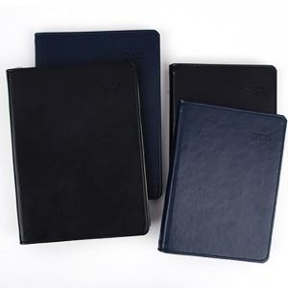

【상세/제작정보】 | <p>​<span id="husky_bookmark_end_1728833857135"></span>&nbsp;</p>

【인쇄/포장옵션】 | / 포장불가능

【공급단가】 | 수량 | 100~ | 300~ | 500~ | 1,000~ | 3,000~
*VAT별도 | 단가 | 9,500원 | 9,340원 | 9,120원 | 8,890원 | 8,740원

【상품 URL】 | http://www.easy1.co.kr/src/goods_detail.php?gdno=29386

